상품제안서
플씨드 접이식 등산가방 | 상품코드: S28064

 |  |  |  |  |  |  | 02-713-8555 | www.synergygift.co.kr
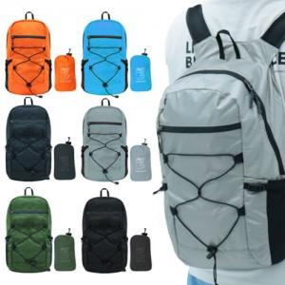 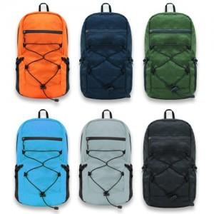 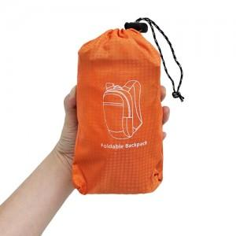

【상세/제작정보】

【인쇄/포장옵션】 | 실크, 스티커 / 포장불가능

【공급단가】 | 수량 | 50~ | 200~ | 500~ | 1,000~ | 3,000~
*VAT별도 | 단가 | 11,300원 | 10,700원 | 10,300원 | 10,100원 | 9,900원

【상품 URL】 | https://www.synergygift.co.kr:443/src/goods_detail.php?gdno=28064

